상품제안서
탁상용 접이식 미니 베어 휴대용 선풍기 보조배터리 손전등 | 상품코드: F24552

 |  |  |  |  |  |  | 02-412-0044 | www.easy1.co.kr
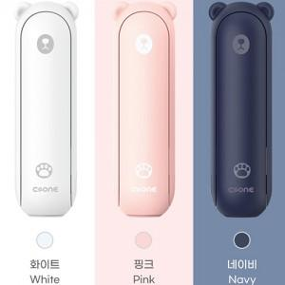

【상세/제작정보】

【인쇄/포장옵션】 | 실크 / 포장불가능

【공급단가】 | 수량 | 30~ | 50~ | 100~ | 300~ | 500~
*VAT별도 | 단가 | 23,450원 | 23,070원 | 22,510원 | 21,940원 | 21,570원

【상품 URL】 | http://www.easy1.co.kr/src/goods_detail.php?gdno=24552

